Sheet1
 |  |  | 六部剧情大纲

 | 游戏名参考： | 《嫡女生存手札》《嫡女攻略》《嫡女法则》《嫡谋》

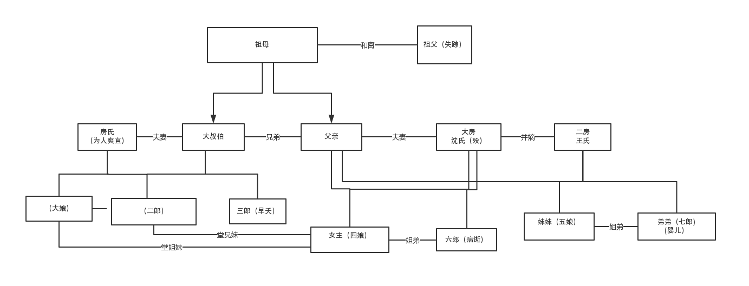

 | 本家脉络图：

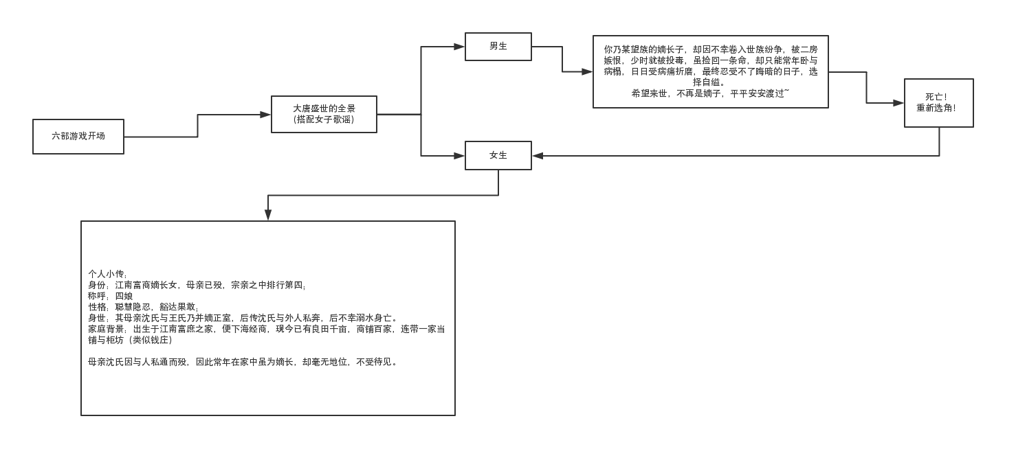
 | 开场登录画面和选角方向

初始剧情梗概：

寒风之下，五岁的你和母亲二人站在偌大的宅院门口，大门森严，你被冻得瑟瑟发抖，忍不住询问母亲，母亲安慰你，让你忍耐一会，一会便能见到爹爹。
大门被打开，一名仆人探出脑袋，呼唤你们入内。
大堂之内，众人围坐，却独独只有你和母亲二人站在堂中，却见你母亲五指握拳，指甲紧紧嵌入掌心之中，你抬头，见到母亲眼眶微红，似乎在隐忍着什么。
原来，父亲因生意繁忙，常年不曾归家。却不想在外其实在外早已另娶妻生子，另立了门户，若不是父亲已有大半年未曾归家，母亲担心这才通过亲友寻到此处，不然你们还仍被蒙在鼓里。
如今找上门来，却是才知此事，父亲不愿放弃身边娇妻稚女，给母亲两种选择，要么“并嫡”，要么一纸休书。
为了你与腹中孩子，母亲只有委曲求全，答应并嫡。
数月之后，父亲外出洽谈生意，前脚刚走，后半夜，二房王氏便差来几名面生的奴仆，将母亲强行押出房间，诬赖母亲与他人暗度陈仓，甚至已相邀私奔，被二房发现，遣送宗祠中让族人长辈发落。
众人早已被王氏收买，母亲百口莫辩，家法之下，被活活打死。
年幼的你，被母亲身边的乳娘死死捂住嘴，躲在角落之中，亲眼看着母亲离世，被抛尸荒野。
大雪漫漫，只有你和身边的乳娘徒手挖坑，以免母亲暴尸在外，却不想早已没了气息的母亲却在这时破了羊水……
于是，第二日一早，打扫的仆人打开大门之时，见到满身血污的你，怀中抱着一名啼哭的婴儿。

大纲：

解锁知交丫鬟
内家：
1.无权无势，备受欺凌 | 因母亲早年被诬陷，导致女主和弟弟两人在家中并不受人待见，为了自己和弟弟能够安稳长大，女主只得处处隐忍，小心待人处事；
 | 导致贴身丫鬟差点被贱嫁给了账房嬷嬷的混账儿子，无奈之下，你只好使计，让丫鬟趁机装傻，逃过一劫；
解锁第一个知交 | 不知何时，宅院之中开始渐渐传出母亲当年的那些流言蜚语，甚至矛头直指弟弟其实并非父亲亲生的。
 | 流言四起，就连父亲都怀疑弟弟的是否亲生，对你们姐弟俩愈发不待见咯。

2.否极泰来 | 幸亏你及时找出证据，这才消除了父亲的疑虑，但通过此事，你清楚，如若母亲的冤情不曾消除，你们在家中根本就没有任何立足之处。
 | 就在此时，你听闻舅舅受封泾阳县令，即将上任，你寻机会，趁机与舅舅见面，将当年娘亲之事告知。
解锁第二个知交 | 舅舅听闻大惊，表示当年母亲因为父亲，便跟家人闹翻，嫁人之后，你也曾到府上拜访，但几次都被拒之门外，根本不知自己阿姊已死之事。
开设寻访 | 你表示自己势单力薄，希望舅舅能做主彻查此事，不日，舅舅亲自登门拜访，如今舅舅官拜七品，父亲不敢怠慢，小心接待。
 | 话说间，舅舅状似无意提起你娘之死，并借此提出几个疑点，并表示关于母亲的冤屈，他自会调查清楚，并且暗自施压，让父亲不得有丝毫怠慢自己的一对外甥和外甥女；
 | 与此同时，通过你的堂兄（二郎）结识了蔺云衣，但因二郎多为纨绔子弟，因此你认为蔺云衣并非善类，初始对其并没有特别好的印象。
解锁蔺云衣（长安权贵）

3.峰回路转 | 听懂舅舅的话中含义，胆小的父亲吓得频频点头，夜里反复琢磨白日的话，也对母亲之事产生怀疑，想着过去母亲的种种，不禁有些愧疚，对你和弟弟态度也有所好转。
 | 舅舅离去前，生怕你在京中无依无靠，因此特将自己的亲信留给你，让你有所照应，也可通过亲信和舅舅联系。
 | 你与弟弟才过上平静日子不久，却不想此时却传出弟弟误将二房刚生的婴孩推入水中，二房哭得死去活来，父亲大怒，用家法狠狠鞭打了弟弟，甚至还要求他们连夜罚跪祠堂。
招募幕僚（牢房系统）
解锁第三个知交和卡牌 | 半夜，弟弟高烧不退，你不得不冒着宵禁的危险，外出为弟弟找大夫。
 | 却不想，夜晚也有一名中毒的男子，一同求医，眼见对方性命垂危，无奈下，你只得将大夫让与对方，无功而返。

解锁裴淤烟
招募幕僚 | 当年弟弟乃棺生子，身体本就较常人虚弱，再加这么一病，从此缠绵病榻，眼看即将熬不过冬季；
 | 最终爹爹提议，长安的颇为恶劣的气候或许不利于弟弟静养，将其送回了扬州。无奈下，你只得同意与弟弟暂时分别；
 | 但弟弟之事在你心里是一道结，你知晓弟弟向来纯良，不可能故意推六郎下水，觉得此事必定是人栽赃陷害。

 | 本已任职的舅舅听闻弟弟之事，急忙告假来看望你，并带来了母亲之事已有进展，此时你也恰巧发现了当年在母亲身边做事的乳娘竟被调到了厨房做事；
 | 乳娘表示当年只因自己势微，无法替母亲伸张冤屈，如今有舅舅做主，她也愿意出来作证。
 | 就在这时，你听到噩耗，弟弟在前往扬州的途中，遭遇抢劫，最终被害，你心中大恸，然而经过多方查证，这才发现弟弟之死，实则为继室所为，她命人佯装劫匪，
 | 继而将弟弟丢弃荒野，最终饥寒交迫下，被野狼分食而亡，连尸首都无法找到，你悲痛交加，对这个家彻底心死，决定让继室和父亲付出代价。
 | 握着证据，你大胆提议，要借由去府衙状告父母，舅舅大骇，此事乃是前所未有。

4.嫡女有谋 | 但你已对这个家心死，执意为之。
 | 你状告二房蓄意杀妻，此事轰动全城，负责的京县令，这几年和你爹颇有些“交情”希望这件事能够内部和解。
解锁第四个知交和卡牌 | 人证物证俱在，母亲多年的冤屈终于真相大白，但是继室却死死咬定自己据不知晓，咬定此事至多错杀，不可能是她一人之错，并执意将当年在场的其他宗亲族人拖下水。
 | 如果彻查，将牵连多人，知县表示此事已过多年，不如大事化小。
 | 你知晓如今胶着也无济于事，于是把心一狠，表示如果就此揭过的也可以，但必须做出相应补偿。
 | 你狮子开口要求继承家中大半的财产，否则就算告上大理寺，也要揭发几人罪行，因为有舅舅撑腰。
 | 几人不敢不从，只得同意，而二房因为将其他宗族拉下水，也与他们产生嫌隙，渐渐不再与其往来。
 | 你开始逐渐掌管家中一些产业，并努力与西席学习如何掌管手中产业。
 | 巡视商铺、查看账目，铲除宵小奸邪之辈，逐渐掌握财权。
解锁李景行（国公世子）
 | 其中更是师承李淳风，受其不少指点。

5.十里红妆 | 你到了适婚年龄，握有大半家产的消息却不径而走，前来提亲的媒人几乎要踏破门廊。
 | 就在这时，长安的裴家居然也来为他们的嫡长子提亲。裴家乃长安名门望族，怎么会看上你们普通商户？
解锁第五个知交 | 原来，裴家嫡长子是个天生的药罐子，近年来病情加重根本无力下床，这才赶紧为他寻门亲事，一则为冲喜，二则生怕他日后后继无人。
出嫁 | 长安附近的高门嫡女怎会愿意嫁给一个病秧子，这才无奈从偏远的地方的良家下手。
 | 你父亲对这门亲事有些犹豫，但二房连同大伯母一同游说，有了高门亲戚，不止以后商运亨通，不定还能脱离良人，直达贵人等级。
 | 只是牺牲你一人幸福，却能给整个家族带来荣耀，父亲被众人游说成功，同意了这门亲事。
 | 并使计将你嫁予裴家

解锁贤王
外家：
 | 然而，却不想嫁入裴家的当天夜里，你连夫君的面都没见着，却被告知新郎官病重辞世。
 | 直到此事你才知晓，竟被家人欺骗，用来冲喜之用，却不想喜事变丧事。
 | 你的婆婆悲痛欲绝，本想找个新娘子冲喜却遇到此事，大骂你是丧星入门，直言要将你赶出家门。
 | 然而此事却被老太夫人阻止，她表示你拥有丰厚的嫁妆，刚好能拿来填补裴家亏损。
 | 原来，裴家虽然外表光鲜，却因为不事生产，不懂理财，常年亏空，此时财政早已岌岌可危。
 | 老太夫人之所以提议这门亲事也是听闻你握有家里大半财产。

解锁成年版弟弟【千胤】
 | 而你从一个新嫁娘瞬间沦落为寡妇，心中悲切，你想要和离，却不想裴家打着自己的算盘，不同意和离。
 | 就连归宁之日，也因你“克夫”头衔，受家人冷漠，吃了闭门羹。
 | 从此以后，你明白自己早就没有家人，决定重回裴家。
 | 面对刻薄胡闹的婆婆，精明狡猾的老太夫人，冷嘲热讽的妯娌和古怪孤僻的小叔，以及他们身后一屋子的牛鬼蛇神的亲戚们。
 | 你沉着应对，在逆境中重新寻找生机。

封诰 | 你以铁腕手段重新规整中馈，处理商铺坏账，惩戒小人，广纳贤才，将裴家重新带入正轨。
 | 同时得到了老太夫人和婆婆等人的信任与喜爱；
 | 并在无意间救驾有功，受到封诰，也因此结识了更多权贵。
 | 老太夫人赏识你年纪轻轻便有如此胆识魄力，此时，早已将她当作亲孙女般疼爱，她自愿拿出和离书，表示你已是自由之身，可自行婚配。
 | 你看着和离书，苦笑自己已无家了，愿意继续留在裴家。

 | 这时，你父亲和二房听说你在裴家混得风生水起，立时表示关怀，你心中苦笑，却热情建议他们，举家前往长安居住。
 | 你父亲听闻大喜，收拾行囊全家迁居进驻长安内。
 | 你在和娘家往来的同时，趁机吞并父亲剩下的一半产业，甚至在此时发现二房的七郎的秘密。
 | 就在此时，二郎因为在考场作弊被抓，大叔伯特意来找你帮忙求情，见你不愿出手，大伯母把心一狠，将当年二房做的那些事。
 | 包括诬陷你母亲，故意陷害你弟弟之事抖露了出来。
 | 你父亲大惊，而则你执意要求父亲休妻，见他仍在犹疑，你这才以他的一半身家来作要挟。
 | 父亲惊怒交加却只能妥协休妻，你将二房送往尼姑庵中，表示今后她将从此与青灯古佛相伴，赎罪。

备注： | 女主大主线故事差不多到【13】等级结束，之后可能是小事件为主，比如和其他知交的故事，遇到更多商政之间的危机，目前暂不作赘述。

新增线索 | 女主在外家之时遇到了十四岁的弟弟【千胤】，此刻的弟弟却成为长安城中达官贵人的眼中的红牌楚倌；
 | 原来当年弟弟被弃荒野的时候，即将咽气之时，被一名老者所救，但老者却是敌国派遣在长安城内的间谍。
 | 老者将弟弟培养成了残忍的杀手，深入烟花之地，打探消息。
 | 然而，几经波折，女主怎么也想不到，弟弟口中的老者竟是早就失踪的祖父。
 | 原来祖父一早便埋名隐姓，潜伏在长安城内。
 | 背负着卖国灭族的身份，女主遭遇新的危机。

新增线索2 | 女主掌管家业之时，便开始提议暗地里给那些达官贵权贵开设印子钱（地下钱庄）
 | 由此来涉及一些庙堂之事，来应对波谲云诡的朝堂之变，以变让自己和家族能够及时脱身，以免被波及，遭受无妄之灾。

新增线索3 | 因为开设印子钱，涉及长安的地下暗网，发现不少秘辛，并发觉蔺云衣的真面目。

新增线索4 | 涉及朝堂政变，与贤王（李成蹊）对立；

新增线索5 | 弟弟身份泄露，遭遇诛杀之变，与小叔子裴淤烟对立（已恢复势力，已入仕，为谏议大夫）；

新增线索6 | 英国公府遭遇家变，被贬流放，侯爷世子（李景行）放弃江湖梦，投身军队，重振家族之兴耀。

新增线索7

